罗总账单
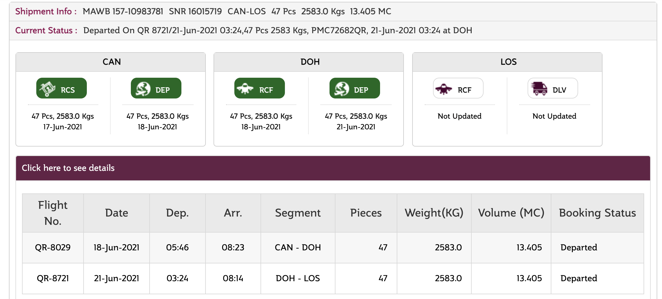
账单
账单日期 | QR航班 | 提单号 | 箱数 | 提单重量 | 空运价（RMB/KG） | 总计(RMB)
2021/6/14-2021/6/20 | 2021/6/18 CAN-LOS航班 | 157-10983781 | 47 | 2583 | 33.5 | 86530.5
 |  |  | 总重量 | 2583 | 总金额 | 86530.5

转账请汇入以下人民币公账账号：

公司名称：深圳市极运物流有限公司
开户银行名称：中国银行深圳大芬支行
开户银行帐号：6232 6320 0010 0593 465

